システム概要
システム概要

導入背景・解決する課題

システム全体構成
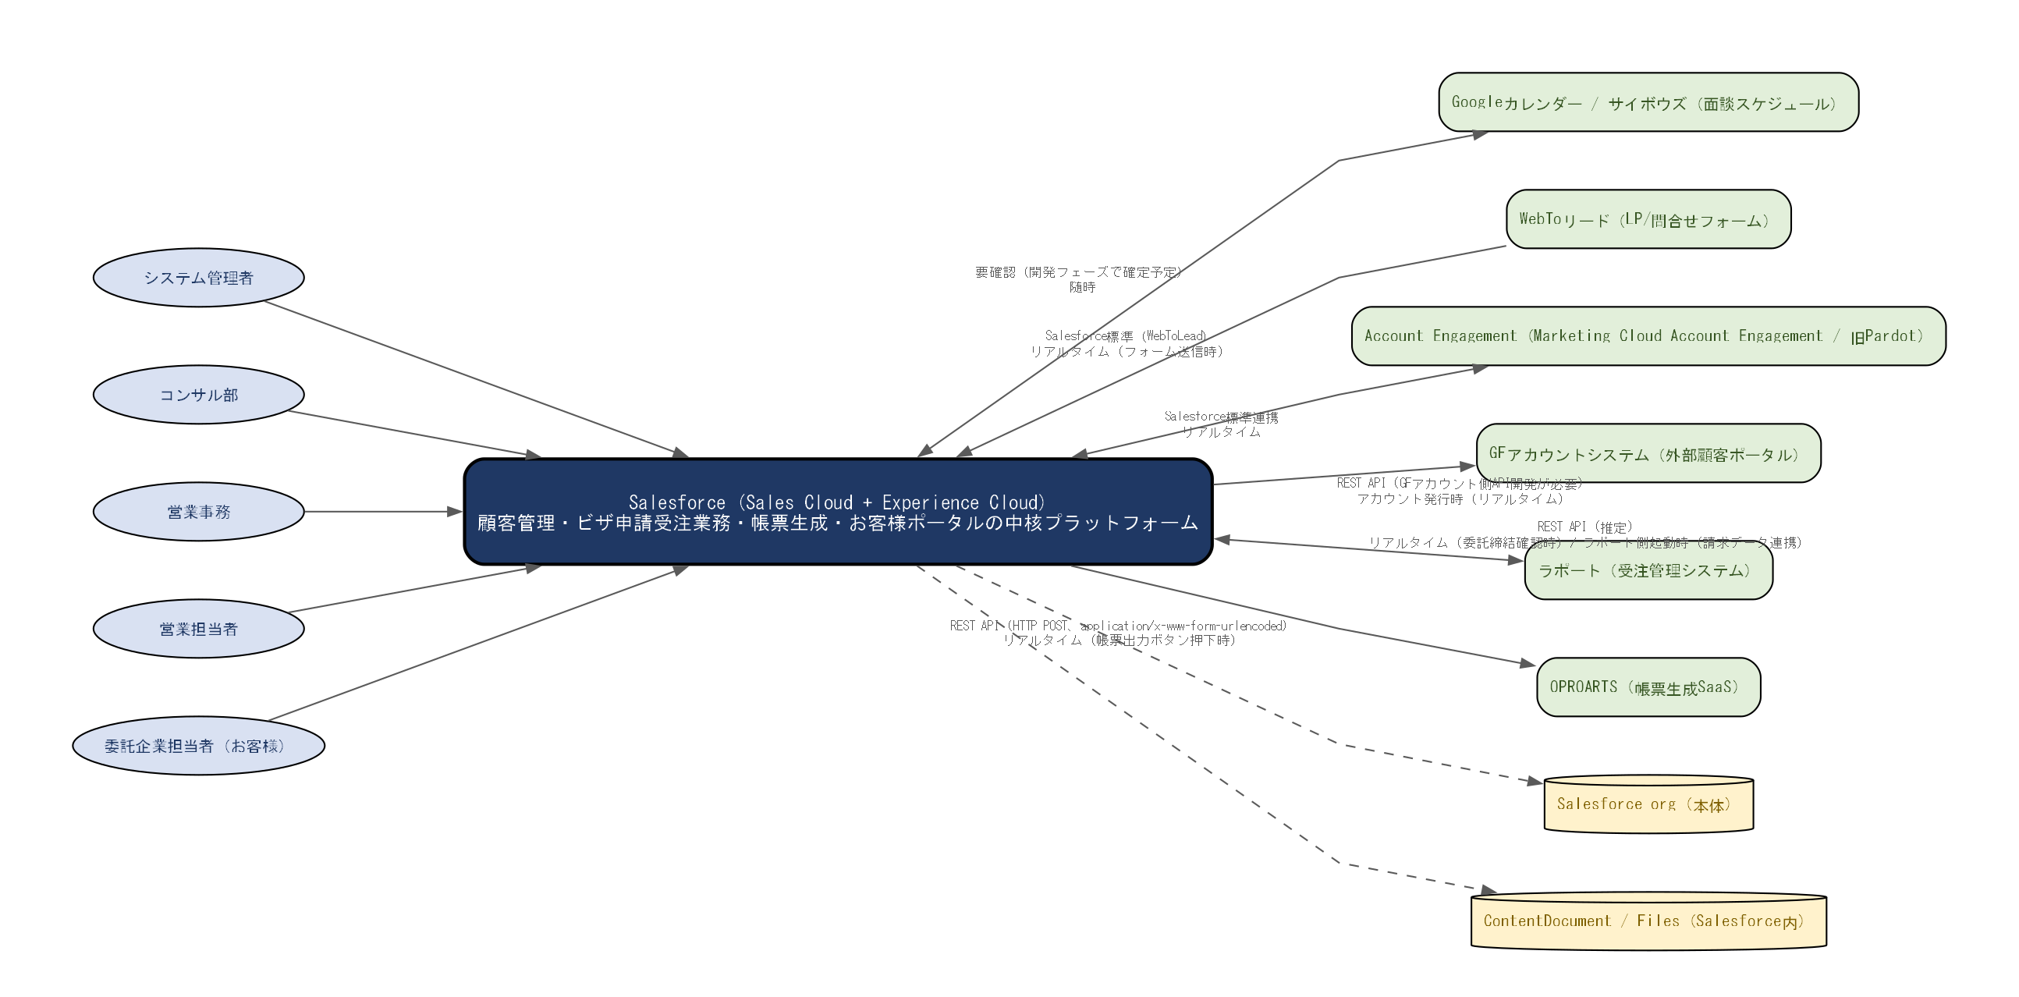

外部連携先一覧
連携先システム | 方向 | 方式 | 頻度 | 目的・概要
OPROARTS（帳票生成SaaS） | out | REST API（HTTP POST、application/x-www-form-urlencoded） | リアルタイム（帳票出力ボタン押下時） | 見積書・委託書（未締結/締結済）・請求書・立替金清算書・英文InvoiceのPDF生成
ラポート（受注管理システム） | both | REST API（推定） | リアルタイム（委託締結確認時）/ ラポート側起動時（請求データ連携）
GFアカウントシステム（外部顧客ポータル） | out | REST API（GFアカウント側API開発が必要） | アカウント発行時（リアルタイム） | ExperienceCloudアカウント発行時に必要情報を連携
Account Engagement（Marketing Cloud Account Engagement / 旧Pardot） | both | Salesforce標準連携 | リアルタイム | リードナーチャリング・プロスペクト管理・メールシナリオ実行
WebToリード（LP/問合せフォーム） | in | Salesforce標準（WebToLead） | リアルタイム（フォーム送信時） | LPや問合せフォームからのリード情報を自動登録
Googleカレンダー / サイボウズ（面談スケジュール） | both | 要確認（開発フェーズで確定予定） | 随時 | 面談スケジュール管理・リマインド通知

業務フロー図
業務フロー図

As-Is 業務フロー（現状）
（フローデータなし）

As-Is 業務フロー 手順（補足）
No | 担当 | 操作・処理内容 | 備考

To-Be 業務フロー（Salesforce導入後）
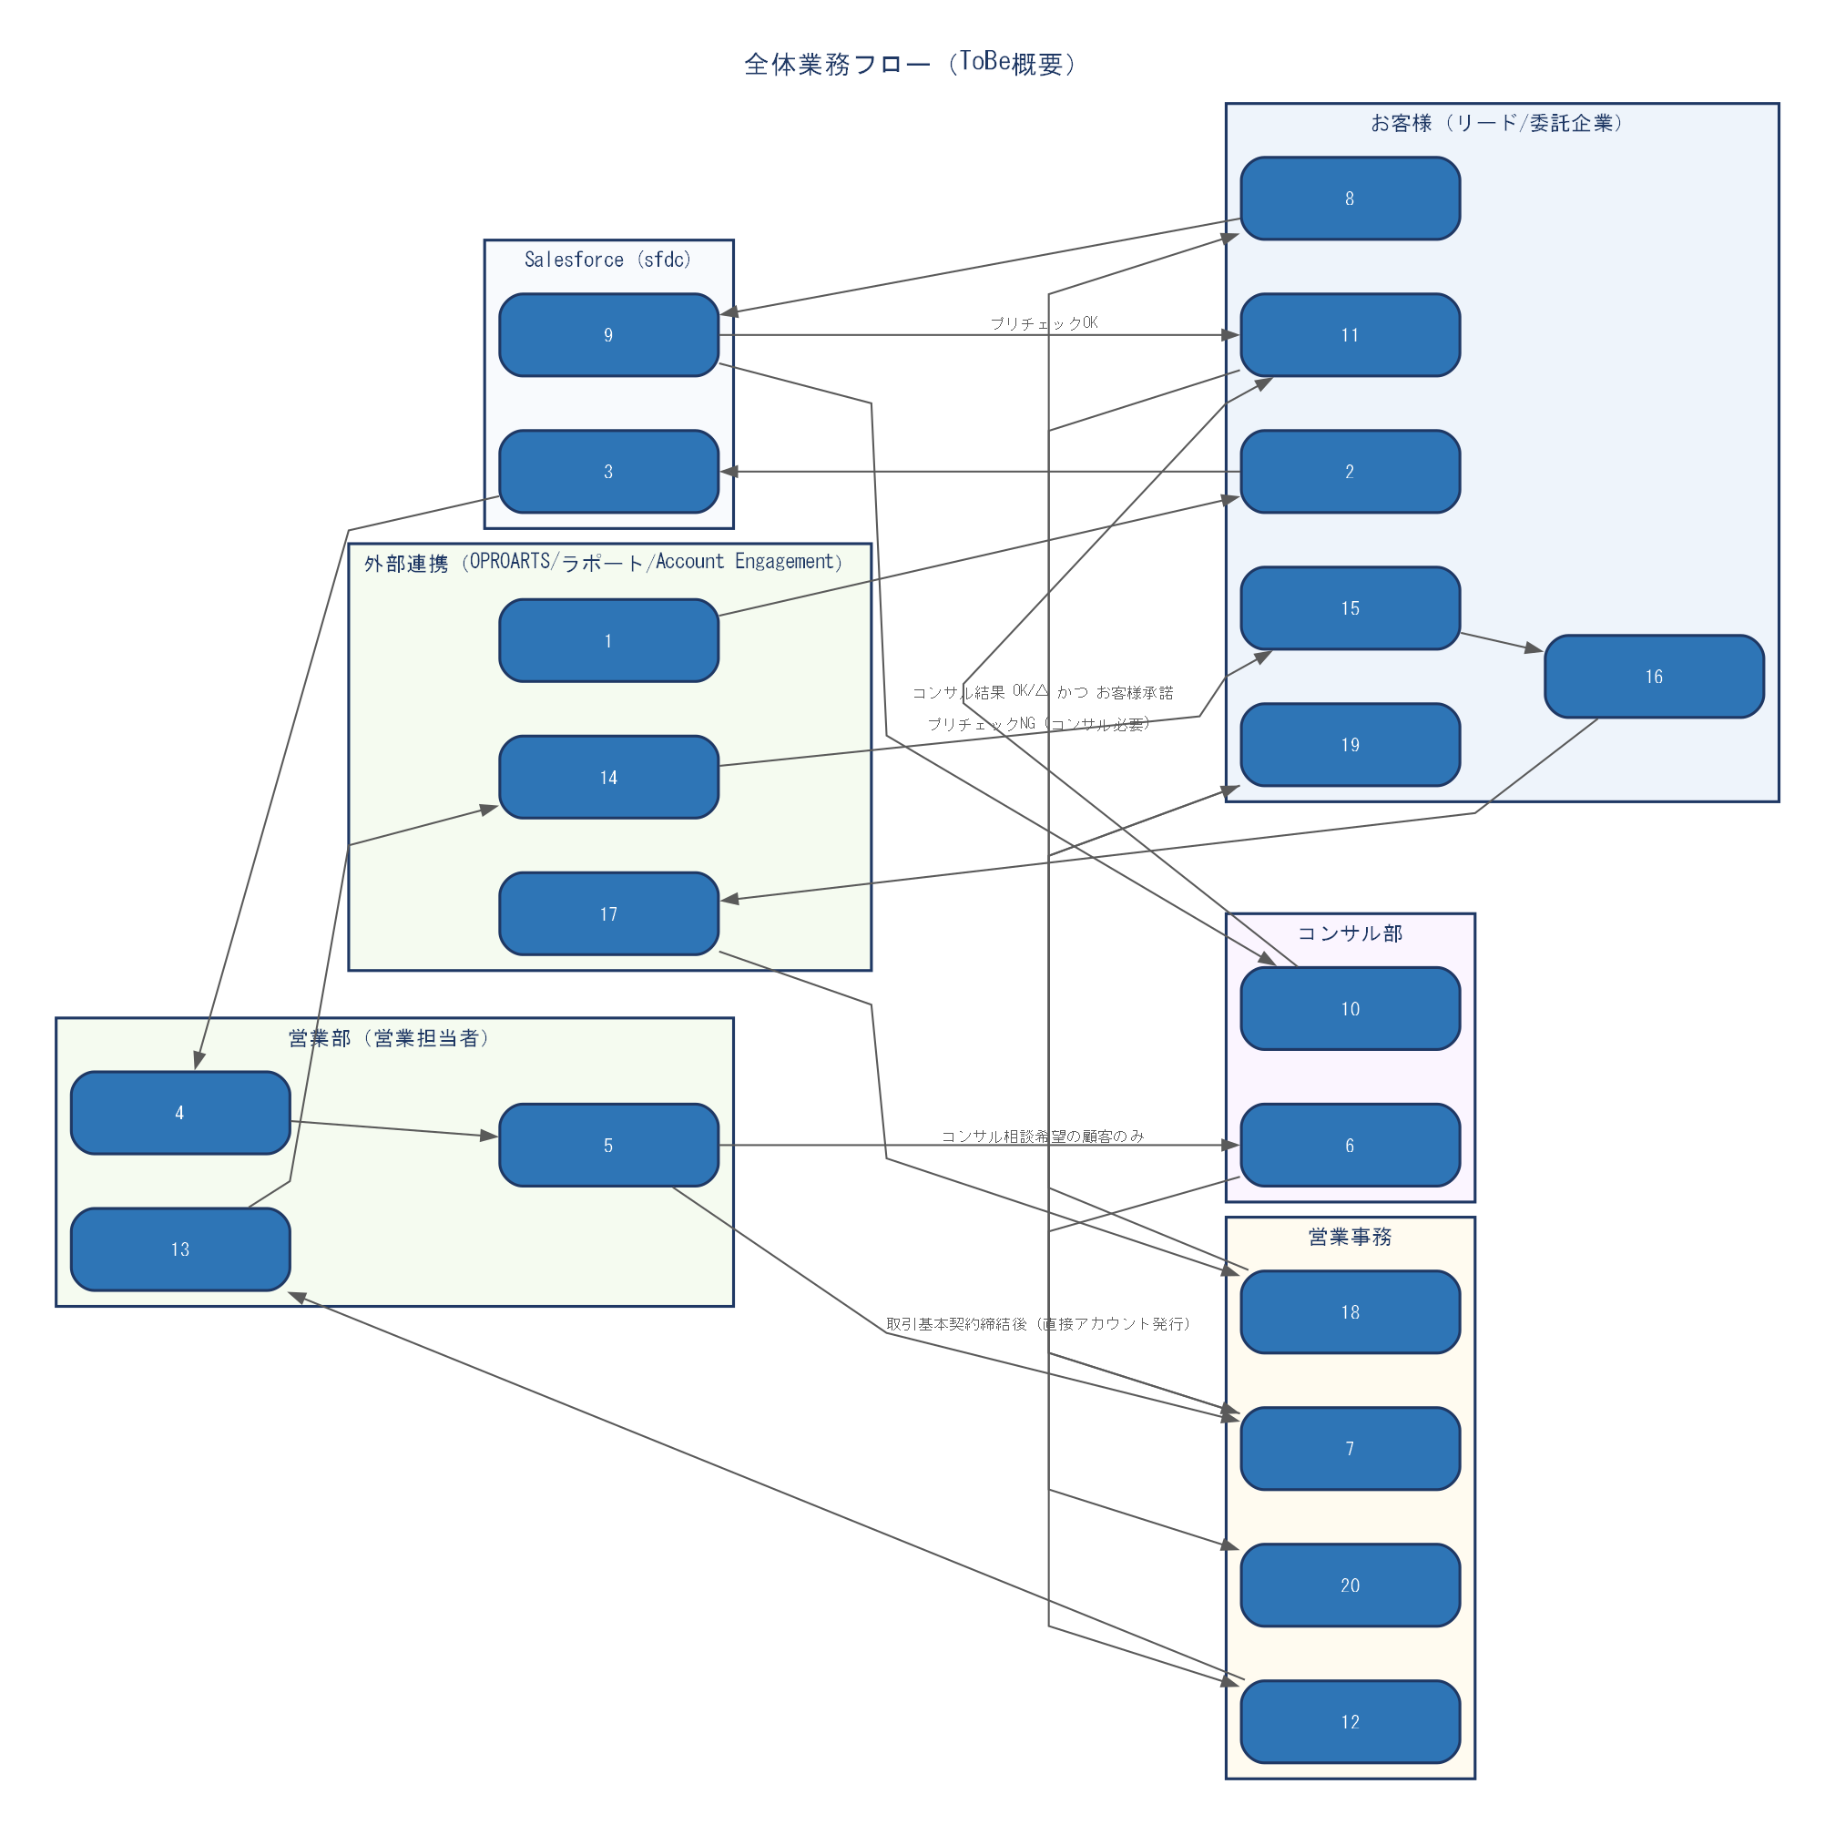

To-Be 業務フロー 手順（補足）
No | 担当 | 操作・処理内容 | 備考
1 | 外部連携（OPROARTS/ラポート/Account Engagement） | 広告・LP配信（Account Engagement）
2 | お客様（リード/委託企業） | LP/問合せフォーム送信・資料請求
3 | Salesforce (sfdc) | リード自動登録（WebToLead）
4 | 営業部（営業担当者） | リスト作成・テレコール
5 | 営業部（営業担当者） | 担当者割り当て・商談作成
6 | コンサル部 | 事前コンサルティング（希望顧客のみ）
7 | 営業事務 | アカウント発行（ExperienceCloudユーザー登録）
8 | お客様（リード/委託企業） | ExperienceCloudログイン・プリチェック入力
9 | Salesforce (sfdc) | プリチェック判定
10 | コンサル部 | コンサルテーション（プリチェックNG案件）

